172.18.100.21
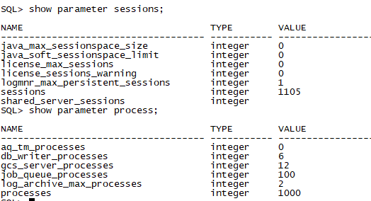
序号 | 评测指标 | 测评项 | 检查方法 | 整改要求 | 等保级别
1 | · | 身份标识唯一 | 手工检查 Oracle 数据库本身不允许存在相同名字的用户或角色。 访谈询问数据库管理员，是否为不同的用户分配不同的用户名。 | 应不存在相同的用户名。 | 二级、三级
 |  | 身份标识和鉴别 | 1) 应检查 oracle 系统，查看是否存在空口令或默认口令的用户； 2) 默认口令，如： SYS / CHANGE_ON_INSTALL SYSTEM/MANAGER。 常用口令： oracle:oracle/admin/ora92 （ora+版本）; sys:oracle/admin; system:oralce/admin | 访问数据库需要输入账号和密码。不应存在默认账号和默认口令。 | 二级、三级
 |  | 身份鉴别信息不易被冒用 | 手工检查 1) 执行命令： select limit from dba_profiles where profile='DEFAULT' and resource_name='PASSWORD_VERIFY_FUNCTION' 查看是否启用口令复杂度函数； 2) 检查 utlpwdmms.sql 中"--Check for the minimum length of the password" 部分中 "length(password)<" 后的值； 3) 或者：查看口令管理制度以及执行记录，并选择验证。 | 应启用复杂度函数，对口令的复杂度有一定要 求。需最少八位，字母、数字、符号组合，并定期更改。 | 二级、三级
 |  | 组合身份鉴别技术 | 访谈 1) 询问数据库的身份鉴别方式，是否使用其他鉴别技术； 手工检 查： 1)oracle 数据库通过 sqlnet.ora 文件中的参数 SQLNET.AUTHENTICATION_SERV【ICNEOSNE|NTS】、PFILE（或 SPFILE）文件中的参数 REMOTE_LOGIN_PASSWORDFILE【NONE|EXCLUSIVE|SHARED】和口令文件 PWDsid.ora 三者协同作用实现身份认证。 2) 如果使用其他技术，则查看该技术的实现情况。还可以借助应用程序服务器提供网络验证， 可以引入Kerberos 、RADIUS、PKI，如【clt-oracle svr/radius clt-radius svr-authent svr 】。 3)或通过堡垒机进行管理。 | 应通过 sqlnet.ora 、SPFILE、PWDsid.ora 文件中的 一些配置，对用户进行鉴别；可引入 第三方验证机制。 | 三级 |  | 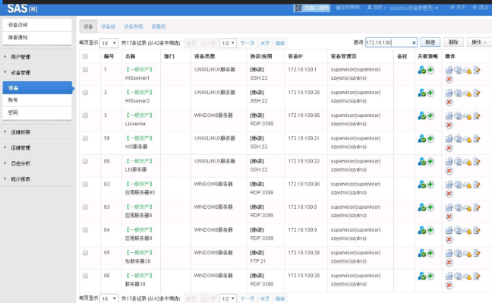 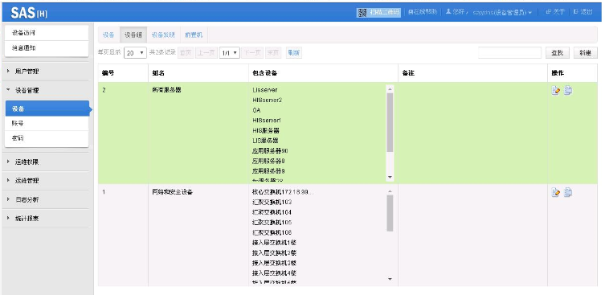 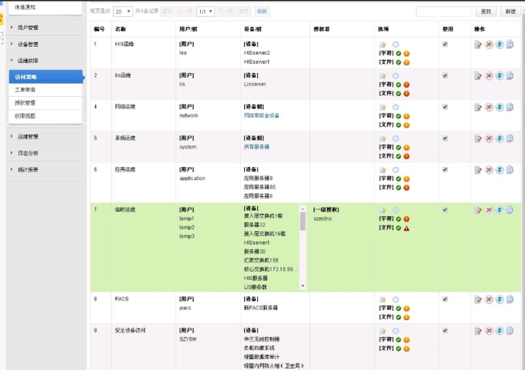
 |  | 登录失败处理 | 手工检查 1) 执行命令： select limit from dba_profiles where profile='DEFAULT' and resource_name='FAILED_LOGIN_ATTEMPTS' 输出为失败登陆尝试次数； 2) 执行命令 select limit from dba_profiles where profile='DEFAULT' and resource_name='PASSWORD_LOCK_TIME' 输出为密码锁定时间。 | 应对失败登陆尝试次数和密码锁定时间进行配 置。如连续登录失败5次锁定账号。 | 二级、三级
 |  | 远程管理加密 | 手工检查 1) 查看 initSID.ora 中 REMOTE_OS_AUTHENT的值； 2) 或者：查看 listenr.ora 文件中的 "LISTENER"-"DESCRIPTION"-"ADDRESS_LIST"-"ADDRESS"- "PROTOCOL"项目的赋值。 | 应尽量杜绝REMOTE_OS_AUTHENT，并启用协议加密。 | 二级、三级
2 | 访问控制 | 依据安全策略 | 访谈 1) 询问数据库管理员，数据库系统的访问控制策略是什么； 2) 查看 Oracle 数据库的访问控制策略是否与管理员回答的一致。 | 应对数据库、表的访问，配置一定的访问控制 策略,不同的账号访问不同的资源。 | 二级、三级
 |  | 特权用户权限分离 | 访谈 询问是否由不同员工分别担任操作系统管理员与数据库管理员。 | 操作系统管理员和数据库管理员应不同人员担任。 | 二级、三级
 |  | 最小授权原则，且相互制约 | 手工检查 1) 查看每个登录用户的角色和权限，是否是该用户所需的最小权限。 | 应对数据库账号进行权限最小化划分，禁止权限过大。 | 二级、三级 | 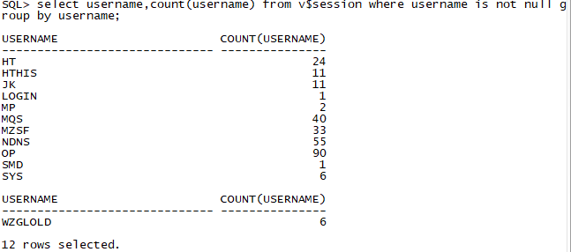 
 |  | 限制默认用户访问权限 | 手工检查 检查是否存在默认口令。 1) 登录验证 sys 的口令是否为 CHANGE_ON_INSTALL 2) 登录验证 system 的口令是否为 manager； 3) 验证登陆 dbsnmp 的口令是否为 dbsnmp。 | 禁用默认的账号和密码。 | 二级、三级
 |  | 账户整理 | 手工检查 1) 在 sqlplus 中执行命令:select username,account_status from dba_users； 2) 查看返回结果中是否存在 scott 、outln 、ordsys 等范例数据库账号； 3) 针对上述命令获得的用户账号，查看是否存在过期账户，询问数据库管理员是否每一个账户均为正式、有效的账户； | 应不存在过期、共享账户，关闭不适用的默认 账号，如scott 、outln 、ordsys | 二级、三级
 |  | 重要信息资源设置敏感标 记 | 手工检查 1) 检查是否安装 Oracle Label Security 模块： SELECT object_type,COUNT(*) FROM dba_objects WHERE owner='LBACSYS' GROUP BY object_type; 2) 查看是否创建策略： SELECT policy_name,status from DBA_SA_POLICIE；S 3) 查看是否创建级别： SELECT * FROM dba_sa_levels ORDER BY level_num ； 4) 查看标签创建情况： select * from dba_sa_lables ； 5) 询问重要数据存储表格名称； 6) 查看策略与模式、表的对应关系： select * from | 应安装 Oracle Label Security模块，并进行 了配置。 | 三级
 |  | 控制对有敏感标记的资源操作 | 手工检查 1) 查看用户标签： select * from dba_sa_user_labels ； 2) 选择特定的用户和表进行验证策略。 | 应安装 Oracle Label Security 模块，并进行 了配置 | 三级
3 | 安全审计 | 覆盖每个用户 | 手工检查 1) 执行 select value from v$parameter where name='audit_trail' ，查看是否开启审计功能； 2) 用不同的用户登录数据库系统并进行不同的操作，在 Oracle数据库中查看日志记录是否满足要求。 | 应开启审计功能，并对每个用户的操作都有记 录。日志信息需能保存6个月。 | 二级、三级 | 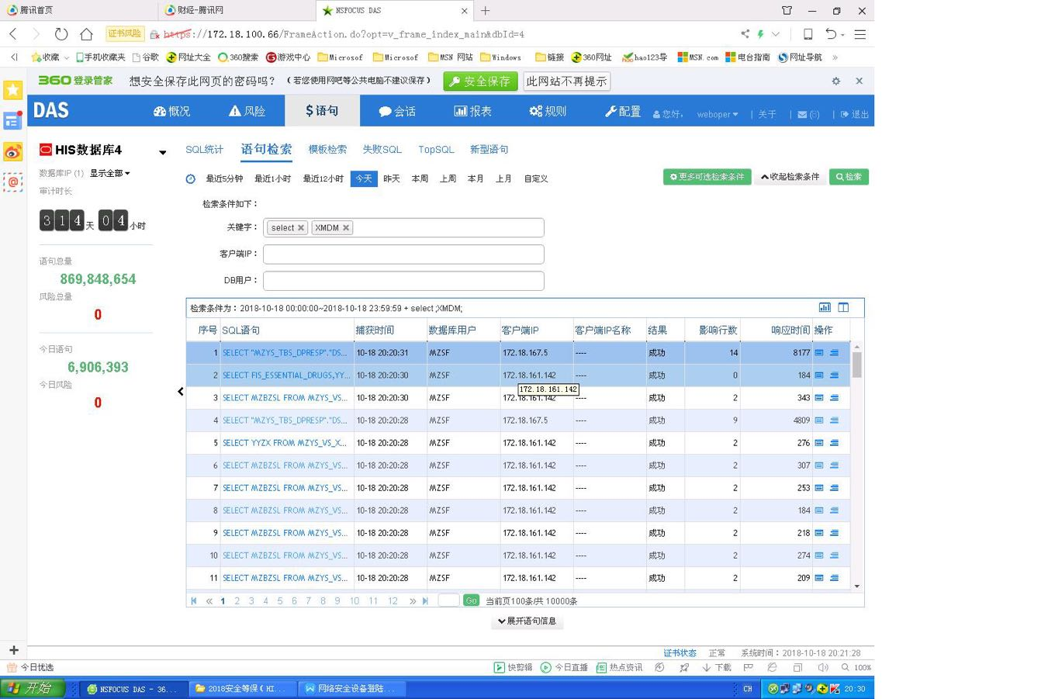
 |  | 审计记录：重要用户行为、系统资源 的异常使用和重要系统命令的使 | 手工检查 执行如下命令，并记录输出结果。 show parameter audit_trail; show parameter audit_sys_operations; select sel,upd,del,ins,gra from dba_obj_audit_opts; select sel,upd,del,ins,gra from dba_stmt_audit_opts; select sel,upd,del,ins,gra from dba_priv_audit_opts | 审计记录应包含审计记录：重要用户行为、系统资源 的异常使用和重要系统命令内容。 | 二级、三级
 |  | 安全事件记录：日期和时间、类型、 主体标识、客体标识、事件的结果等 | 手工检查 记录一条日志内容，确认其包括事件发生的日期与时间、触发事件的主体与客体、事件的类型、事件成功或失败、身份鉴别事件中请求的来源( 如末端标识符) 、事件的结果等内容。 | 安全事件记录应包含要求的要素。 | 二级、三级
 |  | 审计报表 | 访谈 询问管理员是否安装并使用Oracle Audit Vault 日志分析工具，并查看相关报表。 | 安装 Oracle AuditVault 工具，或定期查看数据库日志，并进行文档记录。 | 三级
 |  | 审计进程保护 | 访谈 1) 以非授权用户（没有审计权限）登录数据库系统，试图改变审计配置选项； 2) 对于 ORACLE 数据库，用户可以通过 alter system set audit_trail=none ，并重启实例关闭审计功能，查看是否成功。 | 未授权的用户，应无法关闭审计进程。 | 二级、三级
 |  | 审计记录保护 | 访谈 1) 询问数据库系统管理员是否严格限制用户访问审计记录的权限，如采用 audit vault 等； 如果采用，手工进行确认； 2) 应防止审计日志空间不够而导致无法记录日志的情况发生。 | 应严格限定数据库管理员对审计记录的访问权 限；并对审计日志进行及时记录。 | 二级、三级
4 | 资源控制 | 操作超时锁定和鉴别失败锁定，解锁 或终止方式； | 手工检查 查看空闲超时设置： select limit from dba_profiles where profile='DEFAULT' and resource_name='IDLE_TIME'; | 应配置空闲超时设置。超时时间应少于20分钟。 | 二级、三级
 |  | 资源限额； | 手工检查 1) 确定用户使用的 profile ：select username,profile from dba_users，针对指定用户的 profile ，查看其限制( 以 default 为例) ； 2) 使用命令 select limit from dba_profiles where profile='DEFAULT' and resource_name='SESSION_PER_USER' ； 3) 使用命令 select limit from dba_profiles where profile='DEFAULT' and resource_name='IDLE_TIME' | 应限制每个用户的登陆会话时间、空闲时间等 资源。 | 二级、三级 | 
 |  | 多种方式控制用户建立会话连接； | 手工检查 1) 查看服务器端 sqlnet.ora 中是否配置了以下参数： tcp.validonde_checking 和tcp.invited_nodes ； 2) 如果不能则应在防火墙等设备上进行相应的配置。 | 应在服务器端对用户进行一定的登陆限制，只允许相关的管理员地址进行远程登录。 | 二级、三级 | 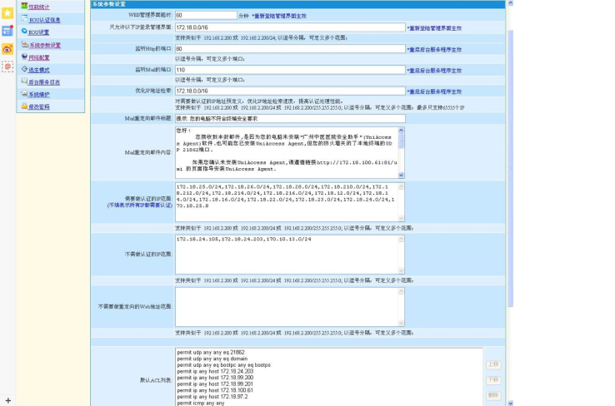
5 | 数据备份 | 本地数据备份、恢复 | 访谈 1) 询问系统管理员数据库的备份和恢复策略是什么，查看是否达到 上述要求； 2) 检查相关文档和配置，查看是否与系统管理员回答的一致。 3) 备份周期要求： 1) 提供本地实时备份的功能，当数据发生错误 时，能及时恢复数据； 2) 每天至少进行一次全备份，并将备份介质存放在场外。 | 需要对数据库每天进行增量备份，每周全备，并对备份文件进行加密保存 | 二级、三级 |  | 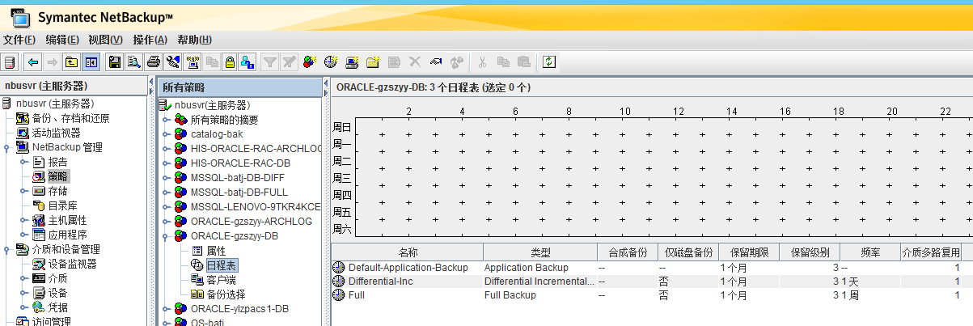

172.18.100.22
序号 | 评测指标 | 测评项 | 检查方法 | 整改要求 | 等保级别
1 | · | 身份标识唯一 | 手工检查 Oracle 数据库本身不允许存在相同名字的用户或角色。 访谈询问数据库管理员，是否为不同的用户分配不同的用户名。 | 应不存在相同的用户名。 | 二级、三级
 |  | 身份标识和鉴别 | 1) 应检查 oracle 系统，查看是否存在空口令或默认口令的用户； 2) 默认口令，如： SYS / CHANGE_ON_INSTALL SYSTEM/MANAGER。 常用口令： oracle:oracle/admin/ora92 （ora+版本）; sys:oracle/admin; system:oralce/admin | 访问数据库需要输入账号和密码。不应存在默认账号和默认口令。 | 二级、三级
 |  | 身份鉴别信息不易被冒用 | 手工检查 1) 执行命令： select limit from dba_profiles where profile='DEFAULT' and resource_name='PASSWORD_VERIFY_FUNCTION' 查看是否启用口令复杂度函数； 2) 检查 utlpwdmms.sql 中"--Check for the minimum length of the password" 部分中 "length(password)<" 后的值； 3) 或者：查看口令管理制度以及执行记录，并选择验证。 | 应启用复杂度函数，对口令的复杂度有一定要 求。需最少八位，字母、数字、符号组合，并定期更改。 | 二级、三级
 |  | 组合身份鉴别技术 | 访谈 1) 询问数据库的身份鉴别方式，是否使用其他鉴别技术； 手工检 查： 1)oracle 数据库通过 sqlnet.ora 文件中的参数 SQLNET.AUTHENTICATION_SERV【ICNEOSNE|NTS】、PFILE（或 SPFILE）文件中的参数 REMOTE_LOGIN_PASSWORDFILE【NONE|EXCLUSIVE|SHARED】和口令文件 PWDsid.ora 三者协同作用实现身份认证。 2) 如果使用其他技术，则查看该技术的实现情况。还可以借助应用程序服务器提供网络验证， 可以引入Kerberos 、RADIUS、PKI，如【clt-oracle svr/radius clt-radius svr-authent svr 】。 3)或通过堡垒机进行管理。 | 应通过 sqlnet.ora 、SPFILE、PWDsid.ora 文件中的 一些配置，对用户进行鉴别；可引入 第三方验证机制。 | 三级
 |  | 登录失败处理 | 手工检查 1) 执行命令： select limit from dba_profiles where profile='DEFAULT' and resource_name='FAILED_LOGIN_ATTEMPTS' 输出为失败登陆尝试次数； 2) 执行命令 select limit from dba_profiles where profile='DEFAULT' and resource_name='PASSWORD_LOCK_TIME' 输出为密码锁定时间。 | 应对失败登陆尝试次数和密码锁定时间进行配 置。如连续登录失败5次锁定账号。 | 二级、三级
 |  | 远程管理加密 | 手工检查 1) 查看 initSID.ora 中 REMOTE_OS_AUTHENT的值； 2) 或者：查看 listenr.ora 文件中的 "LISTENER"-"DESCRIPTION"-"ADDRESS_LIST"-"ADDRESS"- "PROTOCOL"项目的赋值。 | 应尽量杜绝REMOTE_OS_AUTHENT，并启用协议加密。 | 二级、三级
2 | 访问控制 | 依据安全策略 | 访谈 1) 询问数据库管理员，数据库系统的访问控制策略是什么； 2) 查看 Oracle 数据库的访问控制策略是否与管理员回答的一致。 | 应对数据库、表的访问，配置一定的访问控制 策略,不同的账号访问不同的资源。 | 二级、三级
 |  | 特权用户权限分离 | 访谈 询问是否由不同员工分别担任操作系统管理员与数据库管理员。 | 操作系统管理员和数据库管理员应不同人员担任。 | 二级、三级
 |  | 最小授权原则，且相互制约 | 手工检查 1) 查看每个登录用户的角色和权限，是否是该用户所需的最小权限。 | 应对数据库账号进行权限最小化划分，禁止权限过大。 | 二级、三级
 |  | 限制默认用户访问权限 | 手工检查 检查是否存在默认口令。 1) 登录验证 sys 的口令是否为 CHANGE_ON_INSTALL 2) 登录验证 system 的口令是否为 manager； 3) 验证登陆 dbsnmp 的口令是否为 dbsnmp。 | 禁用默认的账号和密码。 | 二级、三级
 |  | 账户整理 | 手工检查 1) 在 sqlplus 中执行命令:select username,account_status from dba_users； 2) 查看返回结果中是否存在 scott 、outln 、ordsys 等范例数据库账号； 3) 针对上述命令获得的用户账号，查看是否存在过期账户，询问数据库管理员是否每一个账户均为正式、有效的账户； | 应不存在过期、共享账户，关闭不适用的默认 账号，如scott 、outln 、ordsys | 二级、三级
 |  | 重要信息资源设置敏感标 记 | 手工检查 1) 检查是否安装 Oracle Label Security 模块： SELECT object_type,COUNT(*) FROM dba_objects WHERE owner='LBACSYS' GROUP BY object_type; 2) 查看是否创建策略： SELECT policy_name,status from DBA_SA_POLICIE；S 3) 查看是否创建级别： SELECT * FROM dba_sa_levels ORDER BY level_num ； 4) 查看标签创建情况： select * from dba_sa_lables ； 5) 询问重要数据存储表格名称； 6) 查看策略与模式、表的对应关系： select * from | 应安装 Oracle Label Security模块，并进行 了配置。 | 三级
 |  | 控制对有敏感标记的资源操作 | 手工检查 1) 查看用户标签： select * from dba_sa_user_labels ； 2) 选择特定的用户和表进行验证策略。 | 应安装 Oracle Label Security 模块，并进行 了配置 | 三级
3 | 安全审计 | 覆盖每个用户 | 手工检查 1) 执行 select value from v$parameter where name='audit_trail' ，查看是否开启审计功能； 2) 用不同的用户登录数据库系统并进行不同的操作，在 Oracle数据库中查看日志记录是否满足要求。 | 应开启审计功能，并对每个用户的操作都有记 录。日志信息需能保存6个月。 | 二级、三级
 |  | 审计记录：重要用户行为、系统资源 的异常使用和重要系统命令的使 | 手工检查 执行如下命令，并记录输出结果。 show parameter audit_trail; show parameter audit_sys_operations; select sel,upd,del,ins,gra from dba_obj_audit_opts; select sel,upd,del,ins,gra from dba_stmt_audit_opts; select sel,upd,del,ins,gra from dba_priv_audit_opts | 审计记录应包含审计记录：重要用户行为、系统资源 的异常使用和重要系统命令内容。 | 二级、三级
 |  | 安全事件记录：日期和时间、类型、 主体标识、客体标识、事件的结果等 | 手工检查 记录一条日志内容，确认其包括事件发生的日期与时间、触发事件的主体与客体、事件的类型、事件成功或失败、身份鉴别事件中请求的来源( 如末端标识符) 、事件的结果等内容。 | 安全事件记录应包含要求的要素。 | 二级、三级
 |  | 审计报表 | 访谈 询问管理员是否安装并使用Oracle Audit Vault 日志分析工具，并查看相关报表。 | 安装 Oracle AuditVault 工具，或定期查看数据库日志，并进行文档记录。 | 三级
 |  | 审计进程保护 | 访谈 1) 以非授权用户（没有审计权限）登录数据库系统，试图改变审计配置选项； 2) 对于 ORACLE 数据库，用户可以通过 alter system set audit_trail=none ，并重启实例关闭审计功能，查看是否成功。 | 未授权的用户，应无法关闭审计进程。 | 二级、三级
 |  | 审计记录保护 | 访谈 1) 询问数据库系统管理员是否严格限制用户访问审计记录的权限，如采用 audit vault 等； 如果采用，手工进行确认； 2) 应防止审计日志空间不够而导致无法记录日志的情况发生。 | 应严格限定数据库管理员对审计记录的访问权 限；并对审计日志进行及时记录。 | 二级、三级
4 | 资源控制 | 操作超时锁定和鉴别失败锁定，解锁 或终止方式； | 手工检查 查看空闲超时设置： select limit from dba_profiles where profile='DEFAULT' and resource_name='IDLE_TIME'; | 应配置空闲超时设置。超时时间应少于20分钟。 | 二级、三级
 |  | 资源限额； | 手工检查 1) 确定用户使用的 profile ：select username,profile from dba_users，针对指定用户的 profile ，查看其限制( 以 default 为例) ； 2) 使用命令 select limit from dba_profiles where profile='DEFAULT' and resource_name='SESSION_PER_USER' ； 3) 使用命令 select limit from dba_profiles where profile='DEFAULT' and resource_name='IDLE_TIME' | 应限制每个用户的登陆会话时间、空闲时间等 资源。 | 二级、三级
 |  | 多种方式控制用户建立会话连接； | 手工检查 1) 查看服务器端 sqlnet.ora 中是否配置了以下参数： tcp.validonde_checking 和tcp.invited_nodes ； 2) 如果不能则应在防火墙等设备上进行相应的配置。 | 应在服务器端对用户进行一定的登陆限制，只允许相关的管理员地址进行远程登录。 | 二级、三级 | 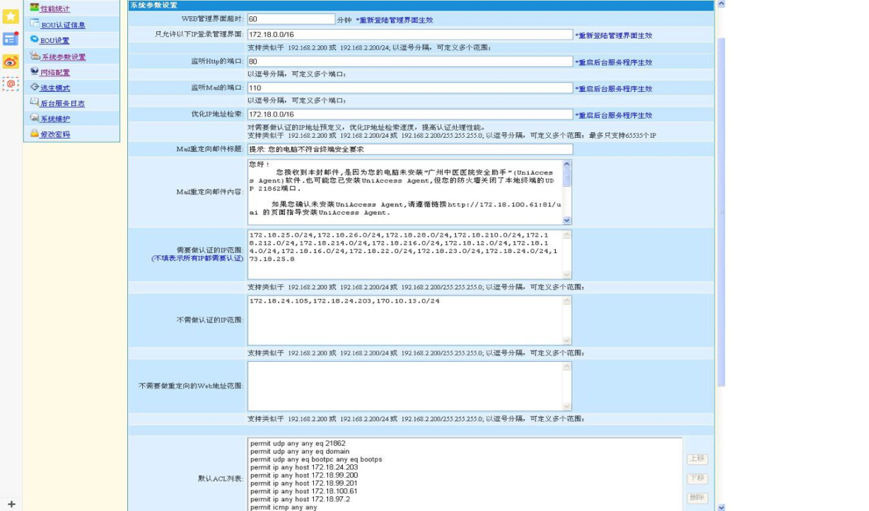
5 | 数据备份 | 本地数据备份、恢复 | 访谈 1) 询问系统管理员数据库的备份和恢复策略是什么，查看是否达到 上述要求； 2) 检查相关文档和配置，查看是否与系统管理员回答的一致。 3) 备份周期要求： 1) 提供本地实时备份的功能，当数据发生错误 时，能及时恢复数据； 2) 每天至少进行一次全备份，并将备份介质存放在场外。 | 需要对数据库每天进行增量备份，每周全备，并对备份文件进行加密保存 | 二级、三级

172.18.100.85
序号 | 评测指标 | 测评项 | 检查方法 | 整改要求 | 等保级别
1 | · | 身份标识唯一 | 手工检查 Oracle 数据库本身不允许存在相同名字的用户或角色。 访谈询问数据库管理员，是否为不同的用户分配不同的用户名。 | 应不存在相同的用户名。 | 二级、三级
 |  | 身份标识和鉴别 | 1) 应检查 oracle 系统，查看是否存在空口令或默认口令的用户； 2) 默认口令，如： SYS / CHANGE_ON_INSTALL SYSTEM/MANAGER。 常用口令： oracle:oracle/admin/ora92 （ora+版本）; sys:oracle/admin; system:oralce/admin | 访问数据库需要输入账号和密码。不应存在默认账号和默认口令。 | 二级、三级 | 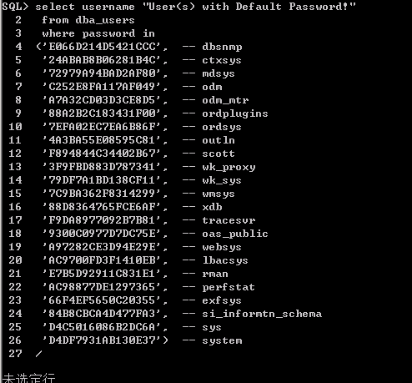
 |  | 身份鉴别信息不易被冒用 | 手工检查 1) 执行命令： select limit from dba_profiles where profile='DEFAULT' and resource_name='PASSWORD_VERIFY_FUNCTION' 查看是否启用口令复杂度函数； 2) 检查 utlpwdmms.sql 中"--Check for the minimum length of the password" 部分中 "length(password)<" 后的值； 3) 或者：查看口令管理制度以及执行记录，并选择验证。 | 应启用复杂度函数，对口令的复杂度有一定要 求。需最少八位，字母、数字、符号组合，并定期更改。 | 二级、三级
 |  | 组合身份鉴别技术 | 访谈 1) 询问数据库的身份鉴别方式，是否使用其他鉴别技术； 手工检 查： 1)oracle 数据库通过 sqlnet.ora 文件中的参数 SQLNET.AUTHENTICATION_SERV【ICNEOSNE|NTS】、PFILE（或 SPFILE）文件中的参数 REMOTE_LOGIN_PASSWORDFILE【NONE|EXCLUSIVE|SHARED】和口令文件 PWDsid.ora 三者协同作用实现身份认证。 2) 如果使用其他技术，则查看该技术的实现情况。还可以借助应用程序服务器提供网络验证， 可以引入Kerberos 、RADIUS、PKI，如【clt-oracle svr/radius clt-radius svr-authent svr 】。 3)或通过堡垒机进行管理。 | 应通过 sqlnet.ora 、SPFILE、PWDsid.ora 文件中的 一些配置，对用户进行鉴别；可引入 第三方验证机制。 | 三级
 |  | 登录失败处理 | 手工检查 1) 执行命令： select limit from dba_profiles where profile='DEFAULT' and resource_name='FAILED_LOGIN_ATTEMPTS' 输出为失败登陆尝试次数； 2) 执行命令 select limit from dba_profiles where profile='DEFAULT' and resource_name='PASSWORD_LOCK_TIME' 输出为密码锁定时间。 | 应对失败登陆尝试次数和密码锁定时间进行配 置。如连续登录失败5次锁定账号。 | 二级、三级
 |  | 远程管理加密 | 手工检查 1) 查看 initSID.ora 中 REMOTE_OS_AUTHENT的值； 2) 或者：查看 listenr.ora 文件中的 "LISTENER"-"DESCRIPTION"-"ADDRESS_LIST"-"ADDRESS"- "PROTOCOL"项目的赋值。 | 应尽量杜绝REMOTE_OS_AUTHENT，并启用协议加密。 | 二级、三级
2 | 访问控制 | 依据安全策略 | 访谈 1) 询问数据库管理员，数据库系统的访问控制策略是什么； 2) 查看 Oracle 数据库的访问控制策略是否与管理员回答的一致。 | 应对数据库、表的访问，配置一定的访问控制 策略,不同的账号访问不同的资源。 | 二级、三级
 |  | 特权用户权限分离 | 访谈 询问是否由不同员工分别担任操作系统管理员与数据库管理员。 | 操作系统管理员和数据库管理员应不同人员担任。 | 二级、三级
 |  | 最小授权原则，且相互制约 | 手工检查 1) 查看每个登录用户的角色和权限，是否是该用户所需的最小权限。 | 应对数据库账号进行权限最小化划分，禁止权限过大。 | 二级、三级
 |  | 限制默认用户访问权限 | 手工检查 检查是否存在默认口令。 1) 登录验证 sys 的口令是否为 CHANGE_ON_INSTALL 2) 登录验证 system 的口令是否为 manager； 3) 验证登陆 dbsnmp 的口令是否为 dbsnmp。 | 禁用默认的账号和密码。 | 二级、三级 | 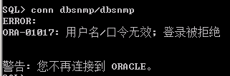
 |  | 账户整理 | 手工检查 1) 在 sqlplus 中执行命令:select username,account_status from dba_users； 2) 查看返回结果中是否存在 scott 、outln 、ordsys 等范例数据库账号； 3) 针对上述命令获得的用户账号，查看是否存在过期账户，询问数据库管理员是否每一个账户均为正式、有效的账户； | 应不存在过期、共享账户，关闭不适用的默认 账号，如scott 、outln 、ordsys | 二级、三级 | 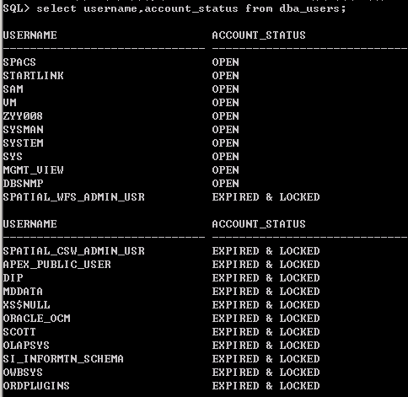
 |  | 重要信息资源设置敏感标 记 | 手工检查 1) 检查是否安装 Oracle Label Security 模块： SELECT object_type,COUNT(*) FROM dba_objects WHERE owner='LBACSYS' GROUP BY object_type; 2) 查看是否创建策略： SELECT policy_name,status from DBA_SA_POLICIE；S 3) 查看是否创建级别： SELECT * FROM dba_sa_levels ORDER BY level_num ； 4) 查看标签创建情况： select * from dba_sa_lables ； 5) 询问重要数据存储表格名称； 6) 查看策略与模式、表的对应关系： select * from | 应安装 Oracle Label Security模块，并进行 了配置。 | 三级
 |  | 控制对有敏感标记的资源操作 | 手工检查 1) 查看用户标签： select * from dba_sa_user_labels ； 2) 选择特定的用户和表进行验证策略。 | 应安装 Oracle Label Security 模块，并进行 了配置 | 三级
3 | 安全审计 | 覆盖每个用户 | 手工检查 1) 执行 select value from v$parameter where name='audit_trail' ，查看是否开启审计功能； 2) 用不同的用户登录数据库系统并进行不同的操作，在 Oracle数据库中查看日志记录是否满足要求。 | 应开启审计功能，并对每个用户的操作都有记 录。日志信息需能保存6个月。 | 二级、三级 | 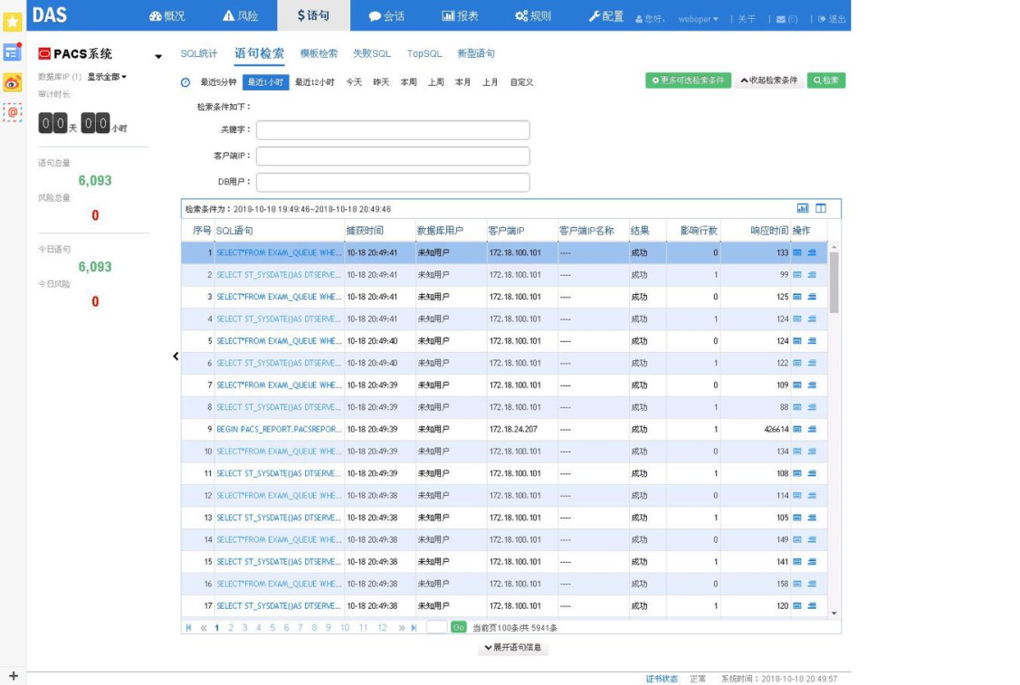
 |  | 审计记录：重要用户行为、系统资源 的异常使用和重要系统命令的使 | 手工检查 执行如下命令，并记录输出结果。 show parameter audit_trail; show parameter audit_sys_operations; select sel,upd,del,ins,gra from dba_obj_audit_opts; select sel,upd,del,ins,gra from dba_stmt_audit_opts; select sel,upd,del,ins,gra from dba_priv_audit_opts | 审计记录应包含审计记录：重要用户行为、系统资源 的异常使用和重要系统命令内容。 | 二级、三级
 |  | 安全事件记录：日期和时间、类型、 主体标识、客体标识、事件的结果等 | 手工检查 记录一条日志内容，确认其包括事件发生的日期与时间、触发事件的主体与客体、事件的类型、事件成功或失败、身份鉴别事件中请求的来源( 如末端标识符) 、事件的结果等内容。 | 安全事件记录应包含要求的要素。 | 二级、三级
 |  | 审计报表 | 访谈 询问管理员是否安装并使用Oracle Audit Vault 日志分析工具，并查看相关报表。 | 安装 Oracle AuditVault 工具，或定期查看数据库日志，并进行文档记录。 | 三级
 |  | 审计进程保护 | 访谈 1) 以非授权用户（没有审计权限）登录数据库系统，试图改变审计配置选项； 2) 对于 ORACLE 数据库，用户可以通过 alter system set audit_trail=none ，并重启实例关闭审计功能，查看是否成功。 | 未授权的用户，应无法关闭审计进程。 | 二级、三级
 |  | 审计记录保护 | 访谈 1) 询问数据库系统管理员是否严格限制用户访问审计记录的权限，如采用 audit vault 等； 如果采用，手工进行确认； 2) 应防止审计日志空间不够而导致无法记录日志的情况发生。 | 应严格限定数据库管理员对审计记录的访问权 限；并对审计日志进行及时记录。 | 二级、三级
4 | 资源控制 | 操作超时锁定和鉴别失败锁定，解锁 或终止方式； | 手工检查 查看空闲超时设置： select limit from dba_profiles where profile='DEFAULT' and resource_name='IDLE_TIME'; | 应配置空闲超时设置。超时时间应少于20分钟。 | 二级、三级
 |  | 资源限额； | 手工检查 1) 确定用户使用的 profile ：select username,profile from dba_users，针对指定用户的 profile ，查看其限制( 以 default 为例) ； 2) 使用命令 select limit from dba_profiles where profile='DEFAULT' and resource_name='SESSION_PER_USER' ； 3) 使用命令 select limit from dba_profiles where profile='DEFAULT' and resource_name='IDLE_TIME' | 应限制每个用户的登陆会话时间、空闲时间等 资源。 | 二级、三级
 |  | 多种方式控制用户建立会话连接； | 手工检查 1) 查看服务器端 sqlnet.ora 中是否配置了以下参数： tcp.validonde_checking 和tcp.invited_nodes ； 2) 如果不能则应在防火墙等设备上进行相应的配置。 | 应在服务器端对用户进行一定的登陆限制，只允许相关的管理员地址进行远程登录。 | 二级、三级 | 
5 | 数据备份 | 本地数据备份、恢复 | 访谈 1) 询问系统管理员数据库的备份和恢复策略是什么，查看是否达到 上述要求； 2) 检查相关文档和配置，查看是否与系统管理员回答的一致。 3) 备份周期要求： 1) 提供本地实时备份的功能，当数据发生错误 时，能及时恢复数据； 2) 每天至少进行一次全备份，并将备份介质存放在场外。 | 需要对数据库每天进行增量备份，每周全备，并对备份文件进行加密保存 | 二级、三级 | 